2022
Model: | 3LVF-638ADIT

 |  |  |  |  | 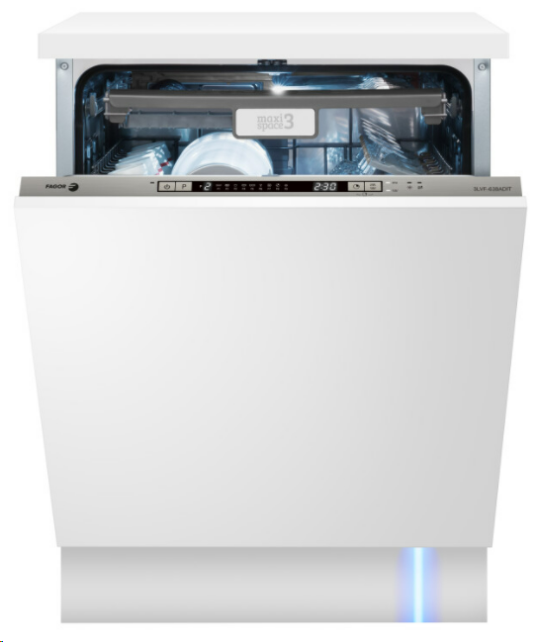
Vestavná myčka nádobí
D, šíře 60 cm

Provozní vlastnosti:

Kapacita: |  | 14 | sad nádobí
Spotřeba vody: |  | 10 | litrů
Spotřeba energie: |  | 0.849 | kWh
Hlučnost: |  | 44 | dB

Energetická třída: |  |  | D
Index účinnosti čištění: |  |  | 1.125
Index účinnosti sušení: |  |  | 1.065
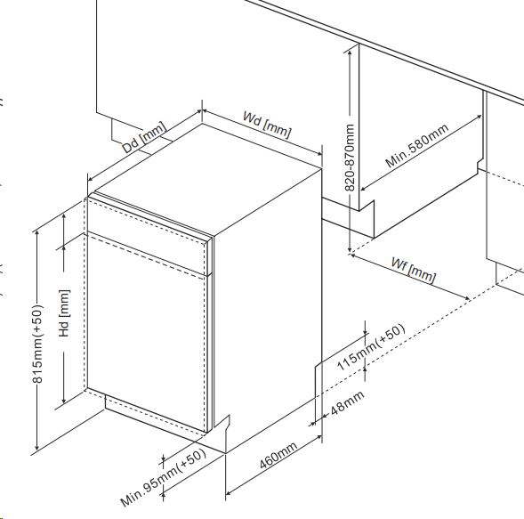
Funkce:

Plně integrovaný ovládací panel
LED displej
9 | mycích programů
 | Všechno v jednom 50℃ /215min, Eco 50℃ /198min, Intenzivní 65℃ /205min, Univerzální 55℃ /175min, Auto 55-65ºC /80~150min, Krátký 40℃ /30min, Sklo 50℃ /120 min, Oplach /15 min, 90min. program 55℃ / 90 min

Odložený start: |  |  | 1-24h
Zónové mytí
Ukazatele soli a leštidla |  |  |  |  | Barva: |  | _
Podpora tablet 3v1
Aquasenzor pro kontrolu znečištění vody |  |  |  |  | Rozměry:
Automatické otevření dveří po domytí
Zvukový signál ukončení mytí |  |  |  |  |  | Výška: | 81.5 | cm
Blue dot - paprsek světla na podlaze |  |  |  |  |  | Šířka: | 59.8 | cm
Steam Power - parní funkce, která ničí bakterie |  |  |  |  |  | Hloubka: | 55 | cm

Konstrukce:

3. koš na příbory
Výškově nastavitelný horní koš
Aqua spray - 3 nezávislá sprchující ramena
Aquastop
Osvětlení vnitřního prostoru myčky |  |  |  |  | Objednací kód: |  | 1191602
INNOWASH - speciální ostřikovací ramena

Ostatní údaje:

Spotřeba energie na 100 cyklů: |  |  | 85 | KWh

